2023_12_data
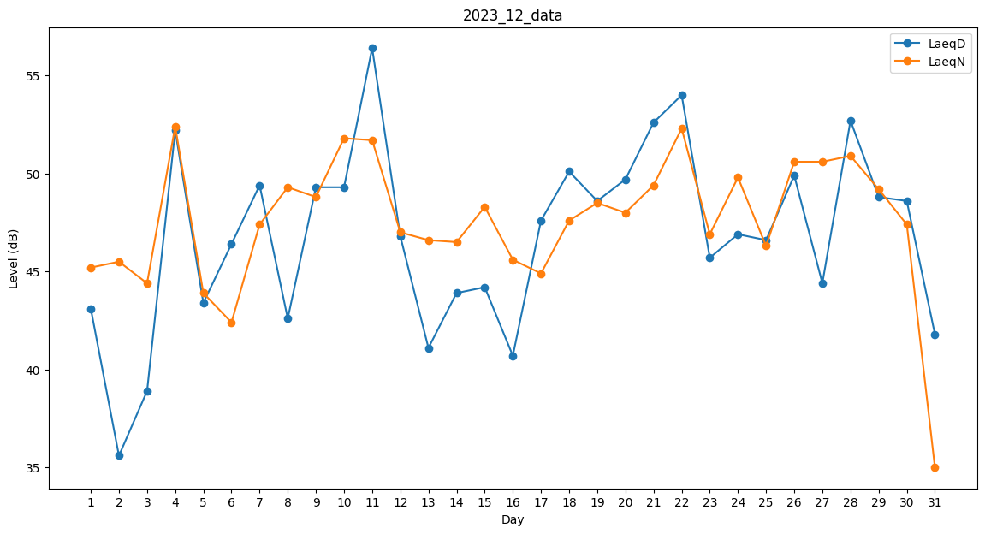
Day | LaeqD | LaeqN
1 | 43.1 | 45.2
2 | 35.6 | 45.5
3 | 38.9 | 44.4
4 | 52.2 | 52.4
5 | 43.4 | 43.9
6 | 46.4 | 42.4
7 | 49.4 | 47.4
8 | 42.6 | 49.3
9 | 49.3 | 48.8
10 | 49.3 | 51.8
11 | 56.4 | 51.7
12 | 46.8 | 47
13 | 41.1 | 46.6
14 | 43.9 | 46.5
15 | 44.2 | 48.3
16 | 40.7 | 45.6
17 | 47.6 | 44.9
18 | 50.1 | 47.6
19 | 48.6 | 48.5
20 | 49.7 | 48
21 | 52.6 | 49.4
22 | 54 | 52.3
23 | 45.7 | 46.9
24 | 46.9 | 49.8
25 | 46.6 | 46.3
26 | 49.9 | 50.6
27 | 44.4 | 50.6
28 | 52.7 | 50.9
29 | 48.8 | 49.2
30 | 48.6 | 47.4
31 | 41.8 | 35

